개요
* 작성 방향
1. 개요-조회 조건 : 초기값, 조회 조건에 따라 처리되는 예외사항들 명시
2. 개요-버튼 : 화면에서 처리가 필요한 버튼정보 및 처리되는 내용에 대해 명시
3. 개요-팝업 : 공통 팝업 정보 또는 신규 팝업 정보에 대한 명시
4. 레이아웃 : To-Be 기준 화면 구성
5. 그리드(시트명) : 그리드구성, 프로시저, 메시지코드, 확인그리드에서 예외로 처리 되는 사항 명시
6. 상세 팝업(팝업명) : 공통 팝업 레이아웃 또는 신규 팝업 레이아웃 정보 및 설명
7. UI컬럼정의 : DB에서 관리하고 있는 시트별 컬럼정의 정보를 표시
화면 개요
화면명 | Project Authroty Registration
화면ID (UI ID) | SDM1010
메뉴 위치 | 샘플 수요 > 프로젝트 관리
화면 설명 | 프로젝트를 등록 관리한다. 나의 프로젝트 리스트를 확인한다.
권한 그룹 | SPMS Administrator SPMS Planner

조회 조건
이름 | 다국어 코드 | Type | 조회 필수여부 | Default / 초기값 | 공통 필터/프로시저 | 비고
사업부 | LBL00001 | ComboBox(Single) | Y | 첫 번째 값 | MyDivision | 사용자 권한에 따라 표시 - 변경 시 컬럼정보를 재조회, 그리드 내용 초기화
고객 |  | ComboBox(Multi) | N | ALL | EndCustomerByDivision | 최종 고객을 고른다(사업부·팀에 종속).
나의 권한 |  | ComboBox(Multi) | N | ALL | SCM0001_GET_LOOKUP_VALUES | 프로시저 호출 p_lookup_type = "SPMS_PJT_AUTH"
등록 상태 |  | ComboBox(Multi) | N | ALL | SCM0001_GET_LOOKUP_VALUES | 프로시저 호출 p_lookup_type = "SPMS_PJT_REG_STATUS"
등록 완료일 |  | Date | Y | M-1 ~ Today | PR_GET_DAY_RANGE | 시작이 종료보다 클 수 없음 프로시저 호출 (정의 필요) p_created_by : UserID p_month : -1

버튼
이름 | 다국어 코드 | 기능 |  | 비고
* 기본 기능 | - | 조회조건 Condition, Reset Condition 컬럼 Filter, Sort 처리 |  | 공통으로 필수 적용
조회 | - | 조회 처리 |  | 사업부(Div), 등록완료일 필수
추가 | - | 행 추가
삭제 | - | 행 삭제 |  | 신규 추가 행 또는 등록 상태 "작성중" 행만 삭제 가능
저장 | - | 저장 처리 |  | 필수값, 중복값 확인 후 저장
엑셀 | - | 엑셀 다운로드
컬럼 설정 | - | CustomButton |  | Popup - ColumnSettingModal 호출 |  |  | ?
Measure 설정 | - | CustomButton |  | Popup - MeasureSelectModal 호출 |  |  | ?
등록요청 |  | 그리드 내 선택(Checked) 항목에 대한 처리 |  | 선택 프로젝트에 대한 프로젝트 등록 요청
요청취소 |  | 그리드 내 선택(Checked) 항목에 대한 처리 |  | 선택 프로젝트에 대한 프로젝트 등록 요청 건 취소

팝업
이름 | 호출 트리거 | 입력 | 반환 | 반환 후 처리
권한등록 | 그리드 내 "입력/조회 권한등록" 의 프로젝트 별 "권한등록" 링크 값 클릭 | 해당 그리드 Row 의 프로젝트 코드 | POPUP 내에서 처리 | 그리드를 재조회 하여 "입력/조회 권한등록" 의 상태 값 update
My Work | 추가 정의 필요

레이아웃
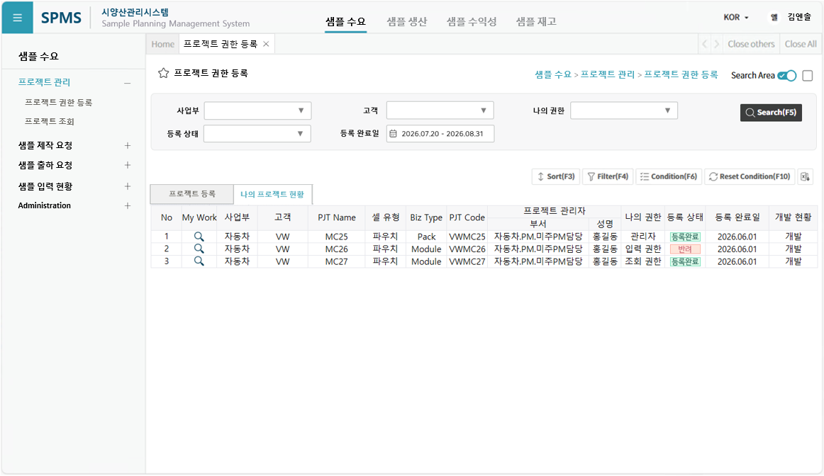
레이아웃
To-be(예시)

- TAB1
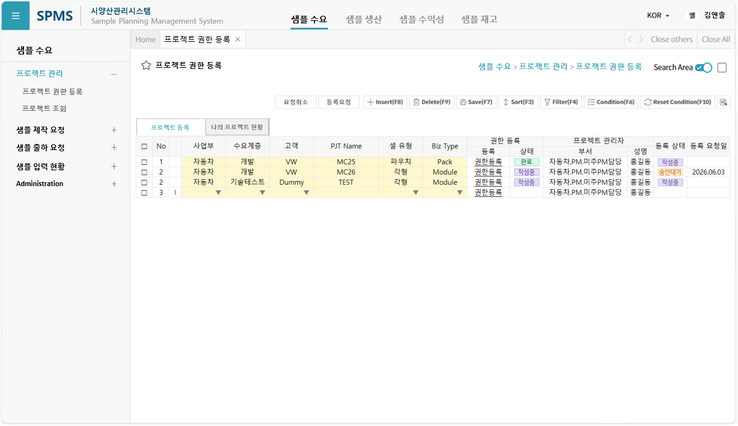

- TAB2

TAB1
UI Layout

SPMS
확인
프로젝트를 삭제 하시겠습니까 ?
X

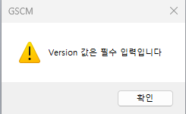
SPMS
확인
프로젝트를 등록 / 변경 하시겠습니까 ?
* 프로젝트의 등록 / 변경 사항에 대하여 시스템 관리자에게 승인 요청토록 하겠습니다.
X

기능 상세
그리드 구성
- |  |  | -
프로시저
헤더 |  | 그리드 헤더 |  | -
기간 |  | 조회조건 Period
조회 |  | 프로젝트 등록 조회 |  | SDM1010_GET_TAB1_PJT_REG
저장 |  | 프로젝트 등록 저장 |  | SDM1010_SAVE_TAB1_PJT_REG
삭제 |  | <해당없음> |  | <해당없음>
등록요청 |  | 프로젝트 등록 요청 |  | SDM1010_BTN_REQ_PJT_REG
요청취소 |  | 프로젝트 등록 취소 |  | SDM1010_BTN_CANCEL_PJT_REG
메시지 코드
조회버튼 클릭 |  |  | MSG00097 | Division 을 선택하세요. | 선택한 Division 값이 비어 있는 경우
 |  |  | MSG00108 | 조회 기간이 잘못되었습니다 (시작일 > 종료일). | 조회 시작월이 종료월보다 큰 경우

저장버튼 클릭 |  |  | MSG00113 | 필수 입력 컬럼이 없습니다. | Validation - 필수 컬럼 중 하나라도 없는 경우
 |  |  | MSG00043 | 저장시 중복 오류가 발생하였습니다. {0} | Validation - 필수항목 및 중복항목이 있는 경우
 |  |  | MSG00002 | 성공적으로 저장되었습니다. | 저장 성공
 |  |  | MSG00003 | 저장에 실패하였습니다. | 저장 실패
 |  |  |  | 저장 하시겠습니까? | 실행 전 Confirm
삭제버튼 클릭 |  |  |  | 승인대기, 등록완료 상태의 프로젝트는 삭제할 수 없습니다 | "작성중" 상태가 아닌 경우 삭제 불가
 |  |  |  | 프로젝트를 삭제 하시겠습니까? | 실행 전 Confirm
등록요청 버튼 클릭 |  |  |  | 승인대기, 등록완료 상태의 프로젝트는 등록요청할 수 없습니다. | "작성중" 상태가 아닌 경우 등록요청 불가
 |  |  |  | 선택한 항목이 존재하지 않습니다. | 등록요청 대상 선택항목(Checked) 이 존재하지 않음
 |  |  |  | 프로젝트를 등록/변경 하시겠습니까? | 실행 전 Confirm
 |  |  |  | 성공적으로 등록요청 되었습니다. | 등록요청 성공
 |  |  |  | 등록요청에 실패하였습니다. | 등록요청 실패
요청취소 버튼 클릭 |  |  |  | 작성중, 등록완료 상태의 프로젝트는 요청취소할 수 없습니다. | "승인대기" 상태가 아닌 경우 요청취소 불가
 |  |  |  | 선택한 항목이 존재하지 않습니다. | 요청취소 대상 선택항목(Checked) 이 존재하지 않음
 |  |  |  | 프로젝트 등록요청을 취소 하시겠습니까? | 실행 전 Confirm

확인 사항
1. 조회 시 확인 사항
1.1. | 승인 대기 상태인 경우 수정 및 삭제 불가
 | - 권한 등록은 일단 허용

2. 수정 시 확인 사항
2.1. | 입력 활성화 조건 처리
2.1.1. | 사업부, 고객, Project Name, 셀 유형, Biz Type 항목 수정 가능
2.1.2. | 신규 입력 또는 "작성중" 상태인 경우만 수정 가능
2.1.3. | 입력/조회 권한 등록 항목은 Row 별 해당 항목 링크 클릭 시 POPUP 으로 처리
2.1.4. | 신규 입력 시 권한등록이 동시에 가능한지 확인 필요
2.2. | 신규 입력 시 권한등록이 동시에 가능한지 확인 필요
 | - 프로젝트 - 권한 의 데이터 관계가 Master - Detail 관계로 1:N 관계

3. 저장 시 확인 사항
3.1. | 필수 항목 및 중목 항목 확인 후 이상 없을 경우 저장

4. 삭제 시 확인 사항
4.1. | 신규 입력 또는 "작성중" 상태만 삭제 가능

권한관리 팝업
공통 화면
UI Layout

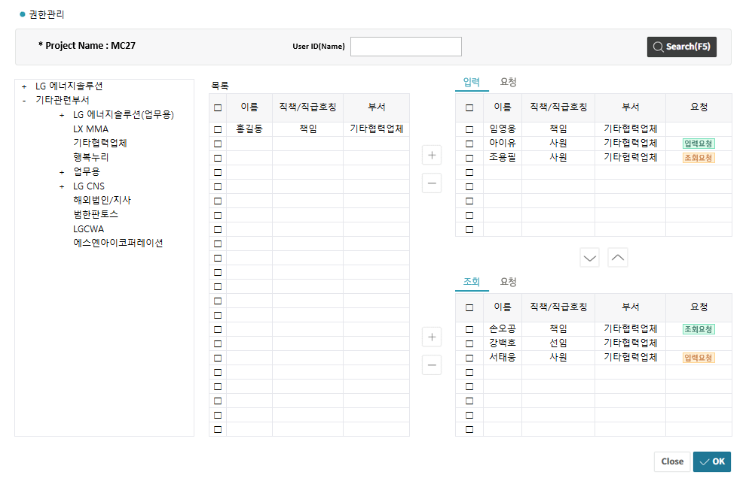

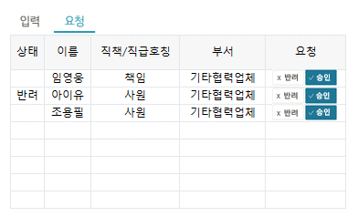

기능 상세
그리드 구성
- |  |  | -
프로시저
헤더 |  | 그리드 헤더 |  | -
기간 |  | 조회조건 Period
조회 |  | 조직도 조회 |  | SDM1010_GET_POP_USER_ORG
 |  | 사용자 조회 |  | SDM1010_GET_POP_USER_BY_DEPT
 |  | 권한관리 조회 |  | SDM1010_GET_POP_PJT_AUTH_MGMT
 |  | 권한요청 조회 |  | SDM1010_GET_POP_PJT_AUTH_REQ
저장 (OK) |  | 권한관리(조직도) 저장 |  | SDM1010_SAVE_POP_PJT_AUTH_MGMT | 버튼 하나로 두 개 TAB 저장 가능?
 |  | 권한요청 저장 |  | SDM1010_SAVE_POP_PJT_AUTH_REQ
삭제 |  | <해당없음> |  | <해당없음>

메시지 코드
조회버튼 클릭

(+) 버튼 클릭 |  |  |  | User 는 입력 리스트에 이미 존재합니다. | 입력 리스트에 있는 사용자를 추가하는 경우
 |  |  |  | User 는 조회 리스트에 이미 존재합니다. | 조회 리스트에 있는 사용자를 추가하는 경우

"OK" 버튼 클릭 |  |  |  | 성공적으로 저장되었습니다. | 저장 성공
 |  |  |  | 저장에 실패하였습니다. | 저장 실패

확인 사항
1. 조회 시 확인 사항
1.1. | 사용자 조회 조건 값이 없는 경우 그리드에 아무 내용도 출력하지 않음

2. 권한 요청에 대한 Process
2.1. | 최초 권한 요청 시 각 권한(입력/조회) 요청 TAB 에 List Up
2.2. | 요청 권한을 승인하는 경우(승인 버튼 클릭) 권한 TAB 에 추가
2.2.1. | 저장(OK) 버튼을 클릭해야 최종 저장
2.3. | 요청 권한을 반려하는 경우(반려 버튼 클릭) 반려 상태로 변경
2.3.1. | 저장(OK) 버튼을 클릭해야 최종 저장
2.4. | 요청 권한과 부여 권한이 다른 경우 요청 상태를 구분 표시
2.5. | 권한 삭제(리스트에서 제외) 대상 사용자에 대한 권한 요청 정보가 존재하면 반려 처리

3. 저장 시 확인 사항
3.1.

권한관리 팝업_초안
UI Layout

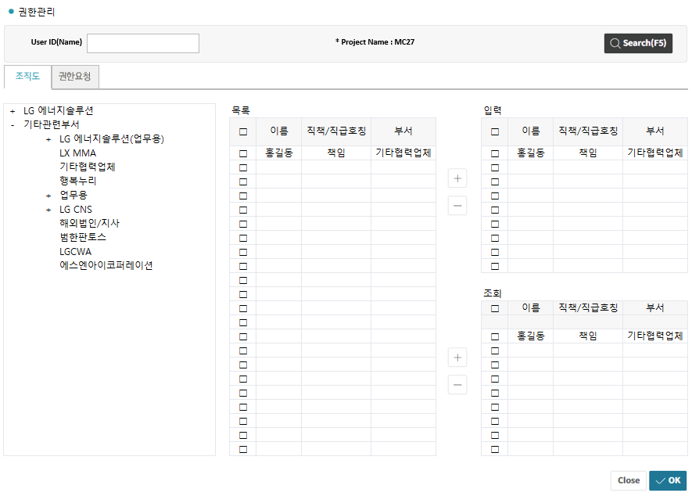
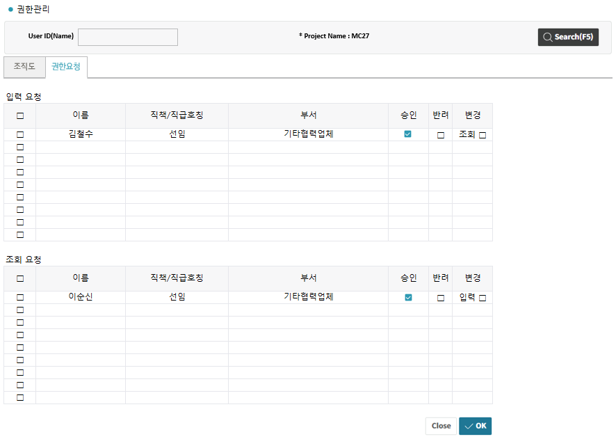

기능 상세
그리드 구성
- |  |  | -
프로시저
헤더 |  | 그리드 헤더 |  | -
기간 |  | 조회조건 Period
조회 |  | 조직도 조회 |  | SDM1010_GET_POP_USER_ORG
 |  | 사용자 조회 |  | SDM1010_GET_POP_USER_BY_DEPT
 |  | 권한관리 조회 |  | SDM1010_GET_POP_PJT_AUTH_MGMT
 |  | 권한요청 조회 |  | SDM1010_GET_POP_PJT_AUTH_REQ
저장 (OK) |  | 권한관리(조직도) 저장 |  | SDM1010_SAVE_POP_PJT_AUTH_MGMT | 버튼 하나로 두 개 TAB 저장 가능?
 |  | 권한요청 저장 |  | SDM1010_SAVE_POP_PJT_AUTH_REQ
삭제 |  | <해당없음> |  | <해당없음>

메시지 코드
조회버튼 클릭

(+) 버튼 클릭 |  |  |  | User 는 입력 리스트에 이미 존재합니다. | 입력 리스트에 있는 사용자를 추가하는 경우
 |  |  |  | User 는 조회 리스트에 이미 존재합니다. | 조회 리스트에 있는 사용자를 추가하는 경우

"OK" 버튼 클릭 |  |  |  | 성공적으로 저장되었습니다. | 저장 성공
 |  |  |  | 저장에 실패하였습니다. | 저장 실패

확인 사항
1. 조회 시 확인 사항
1.1. | 사용자 조회 조건 값이 없는 경우 그리드에 아무 내용도 출력하지 않음

2. 사용자 목록 => 입력/조회 영역 이동
2.1. | 입력 활성화 조건 처리
2.1.1. | 사업부, 고객, Project Name, 셀 유형, Biz Type 항목 수정 가능
2.1.2. | 신규 입력 또는 "작성중" 상태인 경우만 수정 가능
2.1.3. | 입력/조회 권한 등록 항목은 Row 별 해당 항목 링크 클릭 시 POPUP 으로 처리
2.1.4. | 신규 입력 시 권한등록이 동시에 가능한지 확인 필요
2.2. | 신규 입력 시 권한등록이 동시에 가능한지 확인 필요
 | - 프로젝트 - 권한 의 데이터 관계가 Master - Detail 관계로 1:N 관계

3. 저장 시 확인 사항
3.1. | 필수 항목 및 중목 항목 확인 후 이상 없을 경우 저장

4. 삭제 시 확인 사항
4.1. | 신규 입력 또는 "작성중" 상태만 삭제 가능

TAB1_GRID
요청취소
등록요청

프로젝트 등록
나의 프로젝트 현황

완료
작성중
□ | No |  | 사업부 | 수요계층 | 고객 | PJT Name | 셀 유형 | Biz Type | 권한 등록 |  | 프로젝트 관리자 |  | 등록 상태 | 등록 요청일
 |  |  |  |  |  |  |  |  | 등록 | 상태 | 부서 | 성명
□ | 1 |  | 자동차 | 개발 | VW | MC25 | 파우치 | Pack | 권한등록 |  | 자동차.PM.미주PM담당 | 홍길동
작성중
승인대기
□ | 2 |  | 자동차 | 개발 | VW | MC26 | 각형 | Module | 권한등록 |  | 자동차.PM.미주PM담당 | 홍길동 |  | 2026.06.03
작성중
작성중
□ | 2 |  | 자동차 | 기술테스트 | Dummy | TEST | 각형 | Module | 권한등록 |  | 자동차.PM.미주PM담당 | 홍길동
□ | 3 | I | ▼ | ▼ | ▼ |  | ▼ | ▼ | 권한등록 |  | 자동차.PM.미주PM담당 | 홍길동

TAB2_GRID
사업부
▼
고객
▼
나의 권한
▼

등록 상태
▼
등록 완료일
2026.07.20 - 2026.08.31

나의 프로젝트 현황
프로젝트 등록

완료
No | My Work | 사업부 | 고객 | PJT Name | 셀 유형 | Biz Type | PJT Code | 프로젝트 관리자 |  | 나의 권한 | 등록 상태 | 등록 완료일 | 개발 현황
 |  |  |  |  |  |  |  | 부서 | 성명
1 |  | 자동차 | VW | MC25 | 파우치 | Pack | VWMC25 | 자동차.PM.미주PM담당 | 홍길동 | 관리자 |  | 2026.06.01 | 개발
반려
2 |  | 자동차 | VW | MC26 | 파우치 | Module | VWMC26 | 자동차.PM.미주PM담당 | 홍길동 | 입력 권한 |  | 2026.06.01 | 개발
완료
3 |  | 자동차 | VW | MC27 | 파우치 | Module | VWMC27 | 자동차.PM.미주PM담당 | 홍길동 | 조회 권한 |  | 2026.06.01 | 개발

권한관리 팝업_GRID
권한관리

* Project Name : MC27
User ID(Name)

입력
요청
＋ | LG 에너지솔루션 |  |  | 목록
－ | 기타관련부서 |  |  | □ | 이름 | 직책/직급호칭 | 부서 | □ | 이름 | 직책/직급호칭 | 부서 | 요청
 |  | ＋ | LG 에너지솔루션(업무용)
 |  |  | LX MMA | □ | 홍길동 | 책임 | 기타협력업체 | □ | 임영웅 | 책임 | 기타협력업체
입력요청
 |  |  | 기타협력업체 | □ |  |  |  | □ | 아이유 | 사원 | 기타협력업체
조회요청
 |  |  | 행복누리 | □ |  |  |  | □ | 조용필 | 사원 | 기타협력업체
 |  | ＋ | 업무용 | □ |  |  |  | □
 |  | ＋ | LG CNS | □ |  |  |  | □
 |  |  | 해외법인/지사 | □ |  |  |  | □
 |  |  | 범한판토스 | □ |  |  |  | □
 |  |  | LGCWA | □ |  |  |  | □
 |  |  | 에스엔아이코퍼레이션 | □
 |  |  |  | □
조회
요청
 |  |  |  | □
 |  |  |  | □
 |  |  |  | □ |  |  |  | □ | 이름 | 직책/직급호칭 | 부서 | 요청
 |  |  |  | □
조회요청
 |  |  |  | □ |  |  |  | □ | 손오공 | 책임 | 기타협력업체
 |  |  |  | □ |  |  |  | □ | 강백호 | 선임 | 기타협력업체
입력요청
 |  |  |  | □ |  |  |  | □ | 서태웅 | 사원 | 기타협력업체
 |  |  |  | □ |  |  |  | □
 |  |  |  | □ |  |  |  | □
 |  |  |  | □ |  |  |  | □
 |  |  |  | □ |  |  |  | □
 |  |  |  | □ |  |  |  | □

입력
요청

 |  |  |  |  |  |  |  | 상태 | 이름 | 직책/직급호칭 | 부서 | 요청
승인
X 반려
승인
X 반려
승인
X 반려
 |  |  |  |  |  |  |  |  | 임영웅 | 책임 | 기타협력업체
 |  |  |  |  |  |  |  | 반려 | 아이유 | 사원 | 기타협력업체
 |  |  |  |  |  |  |  |  | 조용필 | 사원 | 기타협력업체

권한관리 팝업_GRID_초안
권한관리

User ID(Name)

권한요청
조직도

＋ | LG 에너지솔루션 |  |  |  | 목록 |  |  |  |  | 입력
－ | 기타관련부서 |  |  |  | □ | 이름 | 직책/직급호칭 | 부서 |  | □ | 이름 | 직책/직급호칭 | 부서
 |  | ＋ | LG 에너지솔루션(업무용)
 |  |  | LX MMA |  | □ | 홍길동 | 책임 | 기타협력업체 |  | □ | 홍길동 | 책임 | 기타협력업체
 |  |  | 기타협력업체 |  | □ |  |  |  |  | □
 |  |  | 행복누리 |  | □ |  |  |  |  | □
 |  | ＋ | 업무용 |  | □ |  |  |  |  | □
 |  | ＋ | LG CNS |  | □ |  |  |  |  | □
 |  |  | 해외법인/지사 |  | □ |  |  |  |  | □
 |  |  | 범한판토스 |  | □ |  |  |  |  | □
 |  |  | LGCWA |  | □ |  |  |  |  | □
 |  |  | 에스엔아이코퍼레이션 |  | □ |  |  |  |  | □
 |  |  |  |  | □
 |  |  |  |  | □ |  |  |  |  | 조회
 |  |  |  |  | □ |  |  |  |  | □ | 이름 | 직책/직급호칭 | 부서
 |  |  |  |  | □
 |  |  |  |  | □ |  |  |  |  | □ | 홍길동 | 책임 | 기타협력업체
 |  |  |  |  | □ |  |  |  |  | □
 |  |  |  |  | □ |  |  |  |  | □
 |  |  |  |  | □ |  |  |  |  | □
 |  |  |  |  | □ |  |  |  |  | □
 |  |  |  |  | □ |  |  |  |  | □
 |  |  |  |  | □ |  |  |  |  | □
 |  |  |  |  | □ |  |  |  |  | □
 |  |  |  |  | □ |  |  |  |  | □

권한요청
조직도

입력 요청
 |  | 이름 |  | 직책/직급호칭 |  | 부서 |  |  | 승인 | 반려 | 변경

 |  | 김철수 |  | 선임 |  | 기타협력업체 |  |  |  | □ | 조회 □

조회 요청
 |  | 이름 |  | 직책/직급호칭 |  | 부서 |  |  | 승인 | 반려 | 변경

 |  | 이순신 |  | 선임 |  | 기타협력업체 |  |  |  | □ | 입력 □

* 권한 요청 후 요청 상태 해제 조건
 | 1) 안 : 특정 기간이 지나면 자동 해제
 | 2) 안 : 요청 반려 프로세스 추가

조직도
요청반려
권한요청

입력 요청 |  |  |  |  |  |  |  |  |  | 반려
□ |  | 이름 |  | 직책/직급호칭 |  | 부서 |  |  |  | □ | 이름 | 직책/직급호칭 | 부서

□ |  | 김철수 |  | 선임 |  | 기타협력업체 |  |  |  | □ | 김철수 | 선임 | 기타협력업체
□ |  |  |  |  |  |  |  |  |  | □
□ |  |  |  |  |  |  |  |  |  | □
□ |  |  |  |  |  |  |  |  |  | □
□ |  |  |  |  |  |  |  |  |  | □
□ |  |  |  |  |  |  |  |  |  | □
□ |  |  |  |  |  |  |  |  |  | □
□ |  |  |  |  |  |  |  |  |  | □
□ |  |  |  |  |  |  |  |  |  | □

조회 요청 |  |  |  |  |  |  |  |  |  | 반려
□ |  | 이름 |  | 직책/직급호칭 |  | 부서 |  |  |  | □ | 이름 | 직책/직급호칭 | 부서

□ |  | 이순신 |  | 선임 |  | 기타협력업체 |  |  |  | □ | 이순신 | 선임 | 기타협력업체
□ |  |  |  |  |  |  |  |  |  | □
□ |  |  |  |  |  |  |  |  |  | □
□ |  |  |  |  |  |  |  |  |  | □
□ |  |  |  |  |  |  |  |  |  | □
□ |  |  |  |  |  |  |  |  |  | □
□ |  |  |  |  |  |  |  |  |  | □
□ |  |  |  |  |  |  |  |  |  | □
□ |  |  |  |  |  |  |  |  |  | □

